Peta Asli
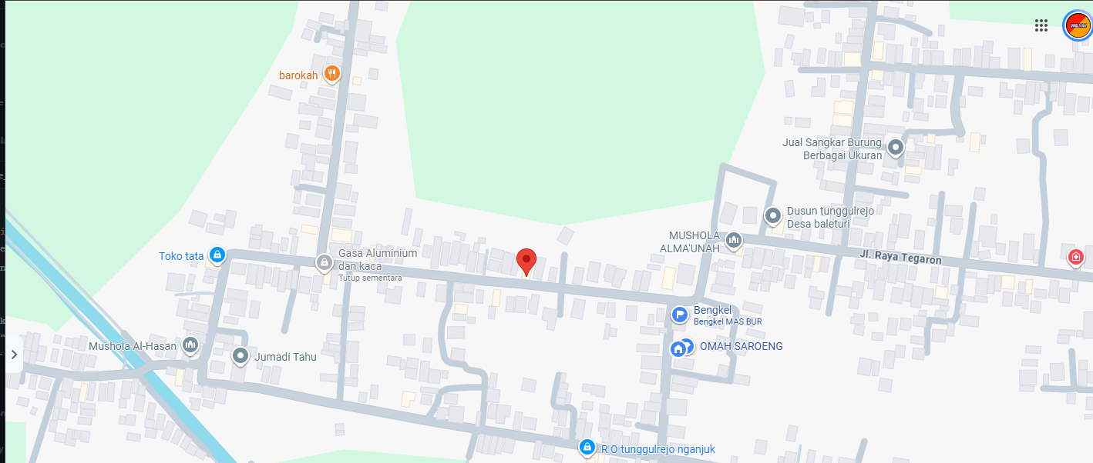
PETA LOKASI ASLI — Omah Saroeng (rumah saya) dan titik merah (Rumah Pak RT)

Gambar sumber yang digunakan untuk menyusun rute evakuasi.

